案内
 | 《保養所利用案内》
 |  |  |  |  |  |  | 自動車利用の場合
 |  |  |  |  |  |  | ・東名高速道路三ケ日ｲﾝﾀｰを出て500ｍ程先を左折し、山道へ入ります。
 |  |  |  |  |  |  | ・保養所への山道は細く見通しの悪い箇所が多くありますので
案内図
 |  |  |  |  |  |  | 必ず警笛を鳴らし徐行安全運転を心がけてください。
 |  |  |  |  |  |  | ・上図★印の『トヨタ紡織三ケ日保養所』看板の矢印に従いお進みください。
案内看板
 |  |  |  |  |  |  | ・三ケ日インターから約2.7ｋｍで保養所です。※三ケ日インター下車約10分程度
東名高速道路三ケ日インター下車
車で500ｍ⇒保養所看板を左折
トヨタ紡織
三ケ日保養所
 |  |  |  |  |  |  | 鉄道利用の場合
 |  |  |  |  |  |  | ・ＪＲ東海道線『新所原駅』下車、天竜浜名湖鉄道に乗り換え『東都筑駅』下車。
 |  |  |  |  |  |  | ・東都筑駅前よりタクシー。（約5分）
右折
豊橋駅
新所原駅
 |  |  |  |  |  |  |  |  | ＪＲ東海道線
東名高速道路
三ケ日Ｉ．Ｃ
右折
右折

東都筑駅
三ケ日保養所
 |  |  |  |  |  |  |  |  |  | （9分）
 |  |  |  |  |  |  |  |  |  |  |  |  | （38分） | （5分）

 |  |  |  |  |  |  |  |  |  |  | （乗換）天竜浜名湖鉄道 |  |  | タクシー
《三ケ日保養所》
〒431-1402
静岡県浜松市北区三ヶ日町都筑3601
ＴＥＬ 053-526-0034

天竜浜名湖鉄道
東都筑駅

《ご予約・お問合せ先》
トヨタ紡織グローバル研修センター内
ＴＢコーポレートサービス㈱
外線ＴＥＬ 0565-74-1187
内線ＴＥＬ 819-1011 担当：新實（にいみ）

《保養所利用案内》
■利用者の範囲
トヨタ紡織㈱の社員・ＯＢとその家族、社員・その家族が同伴した場合の友人・知人・親戚部門の紹介する取引先、関係会社社員と社員同伴の家族および労務厚生室長が認めた人。

エンゲージメント推進室の認めた人

■予約受付 |  |  |  |  | ■予約変更
利用日の2ヶ月前から10日前まで。 |  |  |  |  | 利用申込の取消し・変更などは、必ずＴＢｺｰﾎﾟﾚｰﾄｻｰﾋﾞｽへご連絡ください。
（利用者の決定は原則として先着順とします）
 |  |  |  |  | ■キャンセル料
■予約方法 |  |  |  |  | 利用日7日前の17：30まで・・・無料
ＴＢｺｰﾎﾟﾚｰﾄｻｰﾋﾞｽへ電話にて予約を入れる |  |  |  |  | 利用日2日前の17：30まで・・・利用料・食事代の20％
 |  |  |  |  | 利用日前日の17：30まで・・・・利用料・食事代の50％
 |  |  |  |  | 利用日当日・・・・・・・利用料・食事代の100％
《保養所利用案内》

 | ■入浴時間 |  |  |  | ■定休日
 | 16：00～翌朝7：00 |  |  |  | 毎週火・水曜日（宿泊不可） ※長期連休中は営業いたします
 | ■ | 娯楽施設 |  |  | ※定休日の変更がある場合がございますが、ご了承ください。
 |  | 麻雀（予約制）、カラオケルーム
 | ※ | 23：00まで使用可 |  |  | ■料金のお支払
 |  | 他のお客様へ迷惑のかからないよう |  |  | 利用料・食事代はすべて保養所にてお支払ください。
 |  | ﾙｰﾙを守ってご利用ください。 |  |  | 但し、研修・会議の利用の場合に限り、請求書を発行する事ができます。
 | ■
 |  | 各部屋の備品 |  |  | ■利用時間
 |  | ・歯ブラシ＆タオルセット |  |  | 宿泊・・・16：00～翌日10：00
 |  | ・バスタオル
 |  | ・作務衣（部屋着・寝巻き用） |  |  | ■食事時間
 |  |  |  |  |  | 朝食 |  | 7：00～9：00 |  |  |  | 1.5時間制
 | ■門限 |  |  |  |  | 夕食 |  | 18：00～20：00
 | 22：00です。厳守ください。 |  |  |  |  |  | (開始時間18:00 or 18：30)

 | ■客室
 | 2人部屋（洋室）・・・230、202
 | 4人部屋（和室）・・・201、203、205、206、207、208、
 |  |  | 210、211+212 | ※注意事項
 | 6人部屋（和室）・・・222、223、225、226 |  |  | ・飲食物の持込については、衛生上責任を持ちかねますので禁止いたします。
 |  |  |  | ・滞在中は、管理人の指示に従ってください。

高速道路からの道順（信号のない道を曲がりますのでご確認下さい）
トヨタ紡織株式会社 三ヶ日保養所までの地図 静岡県浜松市浜名区三ケ日町都築3601 TEL:053-526-0034 ※曲がり箇所が多いので、ご確認をお願いいたします。 ～高速道路降りてから保養所までの地図～ | ①

 | ②
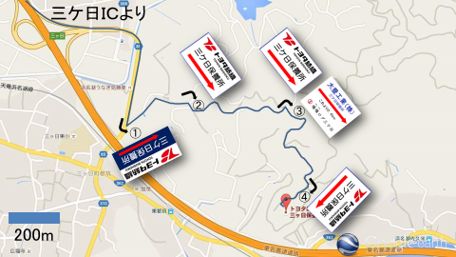

 | ③
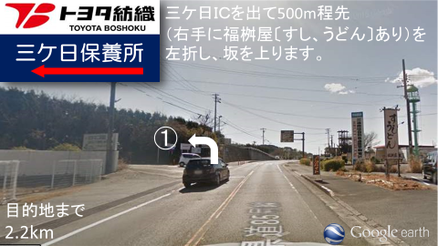

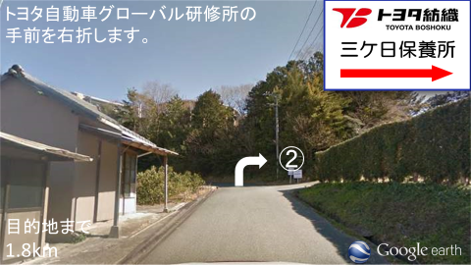
 | ④

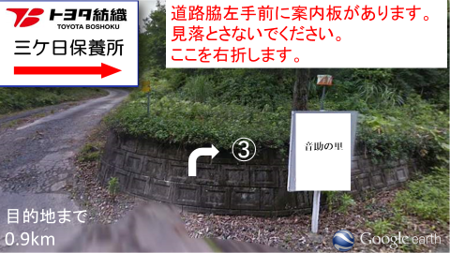
 | ⑤

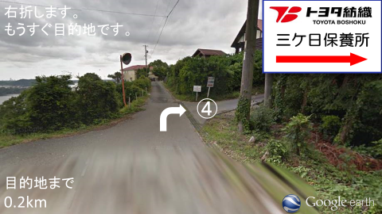
 | ⑥

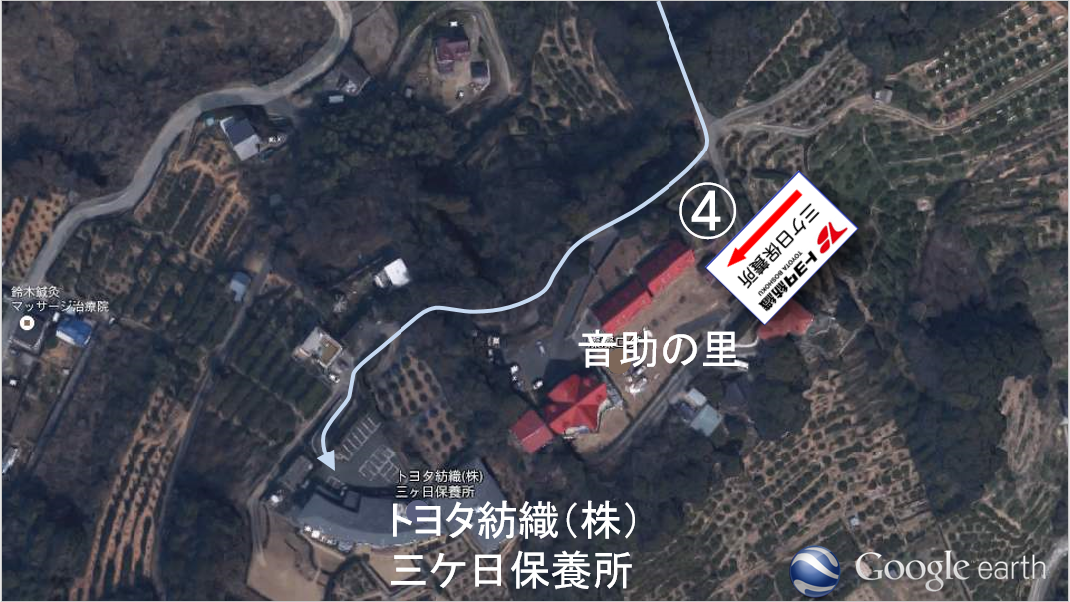
 | ⑦

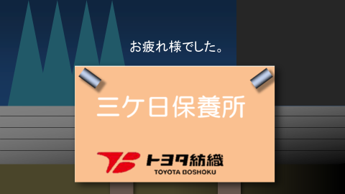
 | ⑧

申込書
三ヶ日保養所をご予約いただきありがとうございます。
お電話でのご予約が済みましたら、申込書のご提出をお願いいたします。
【申請方法①】イントラマートへ自身のIDでログインできる方
①申込書を電子申請(イントラマート)でご提出をお願いいたします。
②内容を確認しましたら、イントラマートにて返信いたします。そして、受付完了といたします。
③提出していただいた申込書は控えとして印刷または画像(スマホ)にてお手元にお願いいたします。
※申込書兼利用券+補足案内を社内便で送付するのは廃止いたしました。
【申請方法②】イントラマートへ自身のIDでログインできない方
①申込書をFAXでご提出をお願いいたします。(内線：819-1919、外線：0565-74-1919)
②内容を確認しましたら連絡先に受付完了のご連絡をいたします。
③提出していただいた申込書は控えとして印刷または画像(スマホ)にてお手元にお願いいたします。
※申込書兼利用券+補足案内を社内便で送付するのは廃止いたしました。
よろしくお願いいたします。
カフェテリアプランの旅行費申請をしていただくことが可能です。 現地で発行される領収印の入った請求書をエビデンスとしてご利用ください。

１枚目と２枚目をご提出お願いいたします。

三ケ日保養所 利用申込書 兼 利用券① 2026/4/1～2026/9/30
★太枠内のみご記入のうえ10日前迄にTBｺｰﾎﾟﾚｰﾄｻｰﾋﾞｽへご提出ください。
従業員№ |  |  |  |  |  |  |  |  | 氏名 |  |  |  |  |  |  |  |  |  |  | フリガナ
拠点 |  |  |  |  |  |  |  |  | 所属 |  |  |  |  |  |  |  |  |  |  | 支払方法 |  |  |  | 現金（現地支払）
/
内線 |  |  |  |  |  |  |  |  | 携帯№ |  |  |  |  |  |  |  |  |  |  | 利用形態 |  |  |  | 家族慰安 ・ 懇親会 ・ 研修
利用期間 |  |  | 2026-03-28 |  |  | (土) |  | ～ |  |  |  | 2026-03-29 |  |  |  |  | (日) |  | ※宿泊 16：00～翌10：00 ( 門限 22：00 )
※23：00まで利用可能
※23：00まで利用可能
※23：00まで利用可能
※23：00まで利用可能
※23：00まで利用可能
：
：
：
：
※23：00まで利用可能
※23：00まで利用可能
※23：00まで利用可能
※23：00まで利用可能
※23：00まで利用可能
※23：00まで利用可能
チェックイン、チェックアウト時間 |  |  |  |  |  |  |  | 夕食希望時間 |  |  |  |  | 00：00 |  |  |  | 研修室利用時間 |  |  |  |  |  |  |  |  |  | ～
チェックイン(16:00～) |  |  |  |  | 00 | 00 |  | 1.5時間制
チェックアウト(～10:00) |  |  |  |  | 00 | 00 |  | （夕食開始時間）18:00/18:30
/
/
/
/
：
：
：
：
/
/
/
/
：
：
：
施 設 利 用 料
社員・家族 ・OB会員 |  | 宿 泊 |  | 大人（中学以上） |  |  |  |  | 名 | 0 |  | 円 | 親戚・友人・知人・関係会社 |  | 宿 泊 |  | 大人（中学以上） |  |  |  |  |  |  | 名 | 0 |  | 円 | 娯楽施設(無料)
 |  |  |  | 1,650 |  | 円 |  |  |  |  |  |  |  |  |  |  | 2,750 |  |  |  | 円 |  |  |  |  |  |  | 麻雀※事前予約
 |  |  |  | 小人（小学生） |  |  |  |  | 名 | 0 |  | 円 |  |  |  |  | 小人（小学生） |  |  |  |  |  |  | 名 | 0 |  | 円 |  |  |  |  | 台
 |  |  |  | 770 |  | 円 |  |  |  |  |  |  |  |  |  |  | 1,100 |  |  |  | 円 |  |  |  |  |  |  | カラオケ(1.5H)
 |  |  |  | 幼児（小学生未満） |  |  |  |  | 名 | 0 |  | 円 |  |  |  |  | 幼児（小学生未満） |  |  |  |  |  |  | 名 | 0 |  | 円 | ※チェックイン時に予約
 |  |  |  | 無料 |  |  |  |  |  |  |  |  |  |  |  |  | 無 料 |  |  |  |  |  |  |  |  |  |  | ①利用料（小計)
合 計 人 数 |  |  |  |  |  |  |  | 大 人 |  | 0 | 名 | ・ |  | 小 人 |  | 0 |  | 名 | ・ |  | 幼 児 |  | 0 |  | 名 |  |  | 0 |  |  |  |  | 円

食 事 代 ＆ 飲 料 代
※鍋・週末限定メニューのご注文は2人前から承ります。（表示価格は、1人前の価格となっております。）
夕 食 |  | 懐石 |  | 雅（料理長おまかせ） |  |  | 4,500 |  | 円 |  | 食 | 0 |  |  | 円 | 一 品 料 理 |  | 刺身7点盛り （3人前） |  |  |  |  |  |  | 3,000 | 円 |  |  | 食 | 0 |  |  | 円
 |  |  |  | 桔梗 |  |  | 3,000 |  | 円 |  | 食 | 0 |  |  | 円 |  |  | うなぎの蒲焼き（浜松産・一匹分） |  |  |  |  |  |  | 2,500 | 円 |  |  | 食 | 0 |  |  | 円
 |  |  |  | ※仕入れ等 状況により内容が変更となる場合がございます。 |  |  |  |  |  |  |  |  |  |  |  |  |  | 鶏唐揚げ |  |  |  |  |  |  | 700 | 円 |  |  | 食 | 0 |  |  | 円
 |  | うな重(浜松産) |  |  |  |  | 3,000 |  | 円 |  | 食 | 0 |  |  | 円 |  |  | ハムとチーズのカツレツ（2個） |  |  |  |  |  |  | 500 | 円 |  |  | 食 | 0 |  |  | 円
 |  | 牛しゃぶしゃぶ |  |  |  |  | 3,500 |  | 円 |  | 食 | 0 |  |  | 円 |  |  | 焼き鳥（3本） |  |  |  |  |  |  | 500 | 円 |  |  | 食 | 0 |  |  | 円
 |  | ※2人前から |  |  |  |  |  |  |  |  |  |  |  |  |  |  |  | 茶碗蒸し |  |  |  |  |  |  | 250 | 円 |  |  | 食 | 0 |  |  | 円
 |  | 牛すき焼き |  |  |  |  | 3,500 |  | 円 |  | 食 | 0 |  |  | 円 |  |  | 生ハムサラダ |  |  |  |  |  |  | 500 | 円 |  |  | 食 | 0 |  |  | 円
 |  | ※2人前から |  |  |  |  |  |  |  |  |  |  |  |  |  |  |  | 冷奴 |  |  |  |  |  |  | 300 | 円 |  |  | 食 | 0 |  |  | 円
 |  | お子様御膳(小学生以上) |  |  |  |  | 1,650 |  | 円 |  | 食 | 0 |  |  | 円 |  |  | 枝豆 |  |  |  |  |  |  | 300 | 円 |  |  | 食 | 0 |  |  | 円
 |  | お子様セット(ジュース付) |  |  |  |  | 750 |  | 円 |  | 食 | 0 |  |  | 円 |  |  | 板わさ |  |  |  |  |  |  | 300 | 円 |  |  | 食 | 0 |  |  | 円
(注1)
(注1)
(注1)
(注1)
(注1)
(注1)
(注1)
 |  | 【週末限定メニュー※金・土・日のみ】 |  |  |  |  |  |  |  |  |  |  |  |  |  |  |  | ご飯※鍋・懐石には1膳付いてます |  |  |  |  |  |  | 120 | 円 |  |  | 食 | 0 |  |  | 円
(注1)
(注1)
(注1)
(注1)
(注1)
(注1)
(注1)
(注1)
(注1)
(注1)
(注1)
(注1)
(注1)
(注1)
(注1)
(注1)
(注1)
(注1)
(注1)
(注1)
(注1)
(注1)
(注1)
(注1)
(注1)
(注1)
(注1)
(注1)
(注1)
(注1)
(注1)
(注1)
(注1)
(注1)
(注1)
(注1)
(注1)
 |  |  |  |  |  |  |  |  |  |  |  |  |  |  |  |  |  | 味噌汁 |  |  |  |  |  |  | 120 | 円 |  |  | 食 | 0 |  |  | 円
 |  | 寿司御膳 |  |  |  |  | 3,000 |  | 円 |  | 食 | 0 |  |  | 円 |  |  | 追加用・牛しゃぶ肉 |  |  |  |  |  |  | 1,500 | 円 |  |  | 食 | 0 |  |  | 円
 |  | 海鮮丼御膳 |  |  |  |  | 3,000 |  | 円 |  | 食 | 0 |  |  | 円 |  |  | 追加用・牛すき肉 |  |  |  |  |  |  | 1,500 | 円 |  |  | 食 | 0 |  |  | 円
 |  | ※寿司・海鮮丼御膳は、天ぷら・小鉢・茶碗蒸し・赤だし付 |  |  |  |  |  |  |  |  |  |  |  |  |  |  |  | みかんシャーベット |  |  |  |  |  |  | 300 | 円 |  |  | 食 | 0 |  |  | 円
 |  | うなぎの棒寿司 ※赤だし付 |  |  |  |  | 2,500 |  | 円 |  | 食 | 0 |  |  | 円
(注1)
(注1)
(注1)
(注1)
 |  |  |  |  |  |  |  |  |  |  |  |  |  |  |  |  |  | ※飲料（ビール・ジュース等）20本以上ご注文の際は備考にご記入ください。
朝食 |  | 和定食 |  |  |  |  | 660 |  |  |  |  | 0
 |  | ※4才以上のお子様から有料 |  |  |  |  |  |  | 円 |  | 食 |  |  |  | 円 |  |  | ポットコーヒー（研修用） ※約20人分/レストランにてお渡し |  |  |  |  |  |  | 1,080 | 円 |  |  | 本 | 0 |  |  | 円
(注1)
(注1)
 |  | ※３才以下のお子様無料(食数のみ記入） |  |  |  |  |  |  |  |  | 食
備 考 |  |  |  |  |  |  |  |  |  |  |  |  |  |  |  |  |  | 【お渡し時間を記入してください】 |  |  |  |  |  |  |  |  |  |  | 時 |  |  | 分

 |  |  |  |  |  |  |  |  |  |  |  |  |  |  |  |  | ※税込み価格で表示しております。 |  |  |  |  |  |  |  |  |  | ②食 事 代 （小計）
 |  |  |  |  |  |  |  |  |  |  |  |  |  |  |  |  | ※ポットコーヒー…８％(軽) |  |  |  |  |  |  |  |  |  | 0 |  |  |  |  |  | 円
 |  |  |  |  |  |  |  |  |  |  |  |  |  |  |  |  | ※ポットコーヒー以外…１０％

 | TBコーポレートサービス 記入欄
 | 新館 |  | 230 ・ 222 ・ 223 ・ 225 ・ 226 |  |  |  |  |  |  |  |  |  |  |  |  |  |  | 申込書受領日 |  |  |  |  |  |  |  |  | ①+② 合計
 | 旧館 |  | 201 ・ 202 ・ 203 ・ 205 ・ 206 |  |  |  |  |  |  |  |  |  |  |  |  |  |  |  |  |  |  |  |  |  |  |  | 0 |  |  |  |  |  | 円
 |  |  | 207 ・ 208 ・ 210 ・ 211+212

三ケ日保養所 利用申込書 兼 利用券②
※宿泊台帳となる為、枠内はすべてご記入をお願い致します。

 | 利 用 者 名 簿 |  | № | 氏名 |  |  |  |  | 従業員№ |  |  | 続柄 |  |  | 年齢 |  | № | 氏名 |  |  |  |  |  |  | 従業員№ |  |  | 続柄 |  |  | 年齢
 |  |  | 1 |  |  |  |  | 男 |  |  |  |  |  |  |  |  | 16 |  |  |  |  |  |  | 男
 |  |  |  |  |  |  |  | 女 |  |  |  |  |  |  |  |  |  |  |  |  |  |  |  | 女
 |  |  | 2 |  |  |  |  | 男 |  |  |  |  |  |  |  |  | 17 |  |  |  |  |  |  | 男
 |  |  |  |  |  |  |  | 女 |  |  |  |  |  |  |  |  |  |  |  |  |  |  |  | 女
 |  |  | 3 |  |  |  |  | 男 |  |  |  |  |  |  |  |  | 18 |  |  |  |  |  |  | 男
 |  |  |  |  |  |  |  | 女 |  |  |  |  |  |  |  |  |  |  |  |  |  |  |  | 女
 |  |  | 4 |  |  |  |  | 男 |  |  |  |  |  |  |  |  | 19 |  |  |  |  |  |  | 男
 |  |  |  |  |  |  |  | 女 |  |  |  |  |  |  |  |  |  |  |  |  |  |  |  | 女
 |  |  | 5 |  |  |  |  | 男 |  |  |  |  |  |  |  |  | 20 |  |  |  |  |  |  | 男
 |  |  |  |  |  |  |  | 女 |  |  |  |  |  |  |  |  |  |  |  |  |  |  |  | 女
 |  |  | 6 |  |  |  |  | 男 |  |  |  |  |  |  |  |  | 21 |  |  |  |  |  |  | 男
 |  |  |  |  |  |  |  | 女 |  |  |  |  |  |  |  |  |  |  |  |  |  |  |  | 女
 |  |  | 7 |  |  |  |  | 男 |  |  |  |  |  |  |  |  | 22 |  |  |  |  |  |  | 男
 |  |  |  |  |  |  |  | 女 |  |  |  |  |  |  |  |  |  |  |  |  |  |  |  | 女
 |  |  | 8 |  |  |  |  | 男 |  |  |  |  |  |  |  |  | 23 |  |  |  |  |  |  | 男
 |  |  |  |  |  |  |  | 女 |  |  |  |  |  |  |  |  |  |  |  |  |  |  |  | 女
 |  |  | 9 |  |  |  |  | 男 |  |  |  |  |  |  |  |  | 24 |  |  |  |  |  |  | 男
 |  |  |  |  |  |  |  | 女 |  |  |  |  |  |  |  |  |  |  |  |  |  |  |  | 女
 |  |  | 10 |  |  |  |  | 男 |  |  |  |  |  |  |  |  | 25 |  |  |  |  |  |  | 男
 |  |  |  |  |  |  |  | 女 |  |  |  |  |  |  |  |  |  |  |  |  |  |  |  | 女
 |  |  | 11 |  |  |  |  | 男 |  |  |  |  |  |  |  |  | 26 |  |  |  |  |  |  | 男
 |  |  |  |  |  |  |  | 女 |  |  |  |  |  |  |  |  |  |  |  |  |  |  |  | 女
 |  |  | 12 |  |  |  |  | 男 |  |  |  |  |  |  |  |  | 27 |  |  |  |  |  |  | 男
 |  |  |  |  |  |  |  | 女 |  |  |  |  |  |  |  |  |  |  |  |  |  |  |  | 女
 |  |  | 13 |  |  |  |  | 男 |  |  |  |  |  |  |  |  | 28 |  |  |  |  |  |  | 男
 |  |  |  |  |  |  |  | 女 |  |  |  |  |  |  |  |  |  |  |  |  |  |  |  | 女
 |  |  | 14 |  |  |  |  | 男 |  |  |  |  |  |  |  |  | 29 |  |  |  |  |  |  | 男
 |  |  |  |  |  |  |  | 女 |  |  |  |  |  |  |  |  |  |  |  |  |  |  |  | 女
 |  |  | 15 |  |  |  |  | 男 |  |  |  |  |  |  |  |  | 30 |  |  |  |  |  |  | 男
 |  |  |  |  |  |  |  | 女 |  |  |  |  |  |  |  |  |  |  |  |  |  |  |  | 女
【個人情報の保護について】この情報は保養所事業のみに使用し、その目的以外に使用いたしません。
※申込書兼利用券①、②をセットでご提出ください。
 | 注1）OB会員の方は、従業員№欄に『OB』とご記入下さい。
 | 注2）続柄は、ご家族利用の方のみご記入ください。
 | 注3）本人（社員・OB）から見た家族とは・・・配偶者（妻または夫）・直系尊属（父・母・祖父・祖母）・直系卑属（子･孫）直系卑属の配偶者（子の妻または夫）・配偶者の直系尊属（妻または夫の父・母・祖母・祖父）または、同居の兄弟姉妹（同居していない場合：親戚扱い)のことです。

 | 《三ケ日保養所ご利用にあたってのお願い》
① |  | 素泊まり不可 ※朝食もしくは夕食をご利用ください。
② |  | 提供する料理の安全性を確保するため、飲食の持ち込みは禁止します。
③ |  | 使用後のお布団は、シーツ・枕カバーをはずし、それぞれを部屋の隅にまとめておいてください。
④ |  | 利用料は朝食時にお支払ください。（請求書の方除く）
⑤ |  | 朝食は7：00～9：00、夕食は18：00～20：00の間の1.5時間制です。
⑥ |  | 門限は22：00です。厳守でお願いします。
⑦ |  | 研修・会議以外の利用は、全て現金にてお支払をお願い致します。
⑧ |  | 23：00以降は、お静かに願います。 |  |  |  |  |  |  |  |  |  |  |  |  |  |  |  |  |  |  |  | 【問合せ先】
⑨ |  | 滞在中は、管理人の指示に従ってください。 |  |  |  |  |  |  |  |  |  |  |  |  |  |  |  |  |  |  |  | TBコーポレートサービス株式会社
⑩ |  | 保養所へのペット連れ込みは、禁止致します。 |  |  |  |  |  |  |  |  |  |  |  |  |  |  |  |  |  |  |  | 〒473-0902
⑪ |  | 食物アレルギーの対応については、業務の制約上、他のメニューと周一の厨房にて調理する為、加工または調理過程、厨房及び機器の洗浄過程においてアレルゲン物質が混入、または残留することがある場合もございます。※メニューのアレルギー対応については、事前にご連絡をお願いします。 |  |  |  |  |  |  |  |  |  |  |  |  |  |  |  |  |  |  |  | 愛知県豊田市大林町8丁目54番地
 |  |  |  |  |  |  |  |  |  |  |  |  |  |  |  |  |  |  |  |  |  | 外線TEL 0565-74-1187
 |  |  |  |  |  |  |  |  |  |  |  |  |  |  |  |  |  |  |  |  |  | 外線FAX 0565-74-1919
 |  |  |  |  |  |  |  |  |  |  |  |  |  |  |  |  |  |  |  |  |  | 内線TEL 819-1011
 |  |  |  |  |  |  |  |  |  |  |  |  |  |  |  |  |  |  |  |  |  | 内線FAX 819-1919

